section 04_シーケンス図
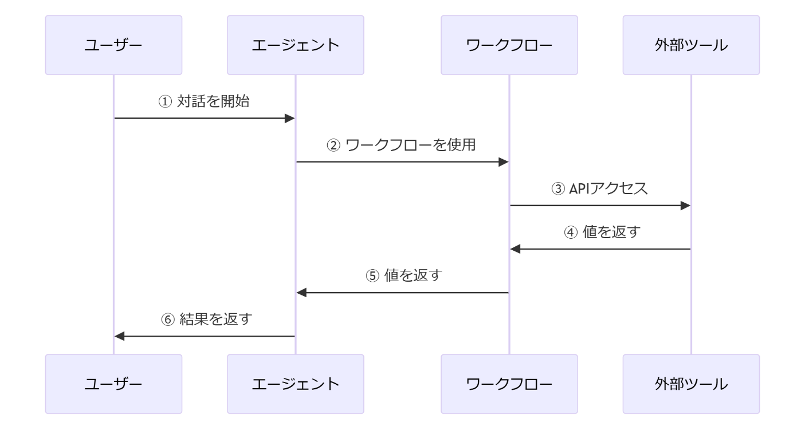
シーケンス図（補足資料として利用）
※下図は mermaid を利用して作成
※Chat GPT に生成させるなど、工数の掛からない作業での作成を想定

Mermaid Live Editor
https://mermaid.live/edit
code
sequenceDiagram participant ユーザー participant エージェント participant ワークフロー participant 外部ツール ユーザー->>エージェント: ① 対話を開始 エージェント->>ワークフロー: ② ワークフローを使用 ワークフロー->>外部ツール: ③ APIアクセス 外部ツール->>ワークフロー: ④ 値を返す ワークフロー->>エージェント: ⑤ 値を返す エージェント->>ユーザー: ⑥ 結果を返す

section 06_システムプロンプト・ツール
エージェント画面（説明資料として利用？）
スクリーンショット内にふきだしでオーケストレーションやツール設定手順等を記載？

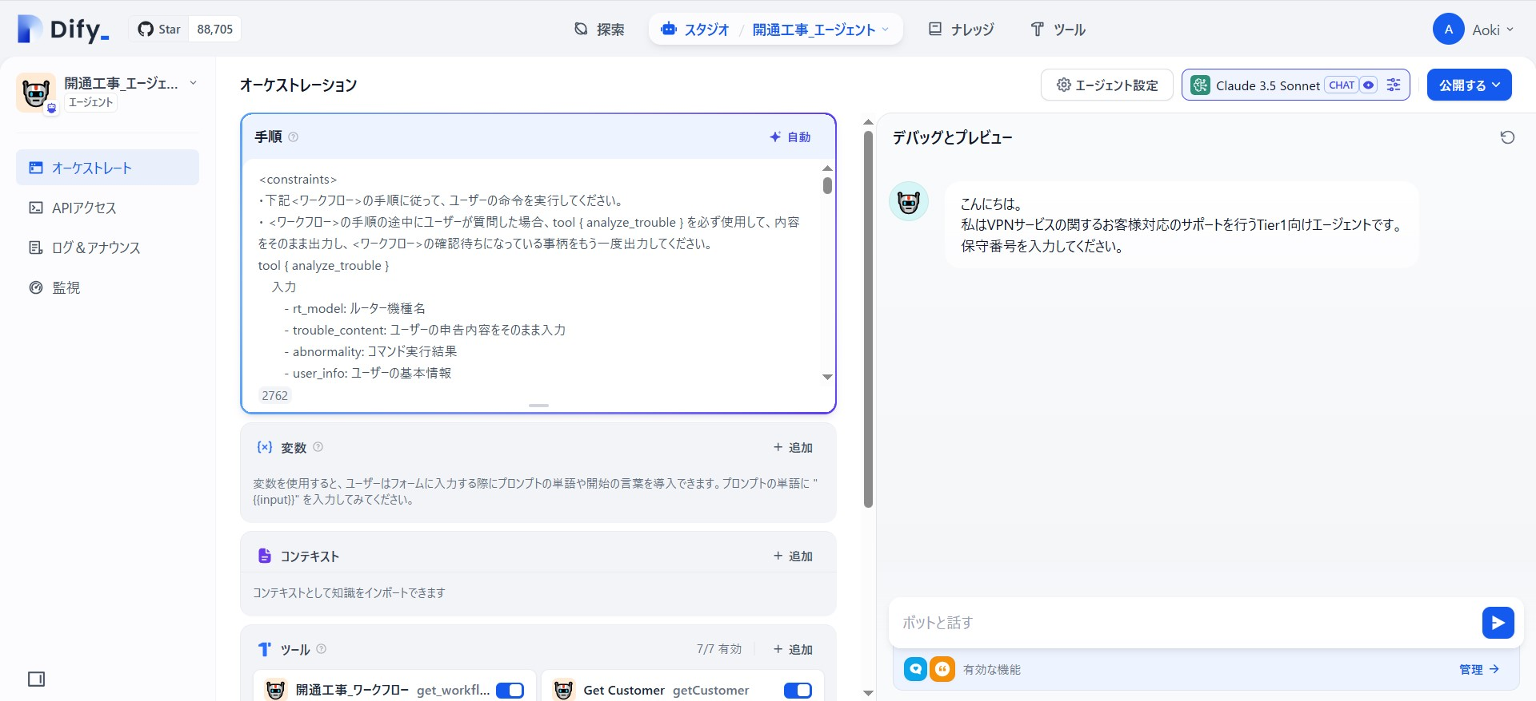
オーケストレーション記載箇所

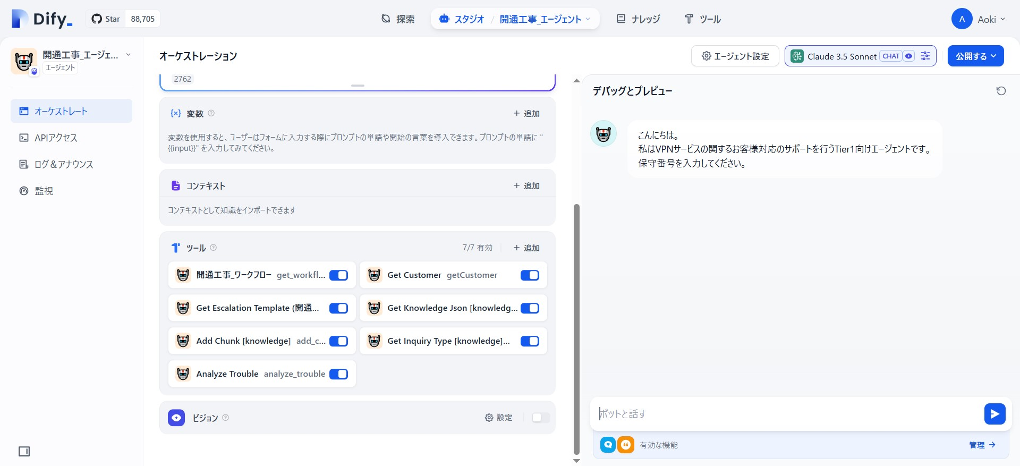

ツール設定箇所

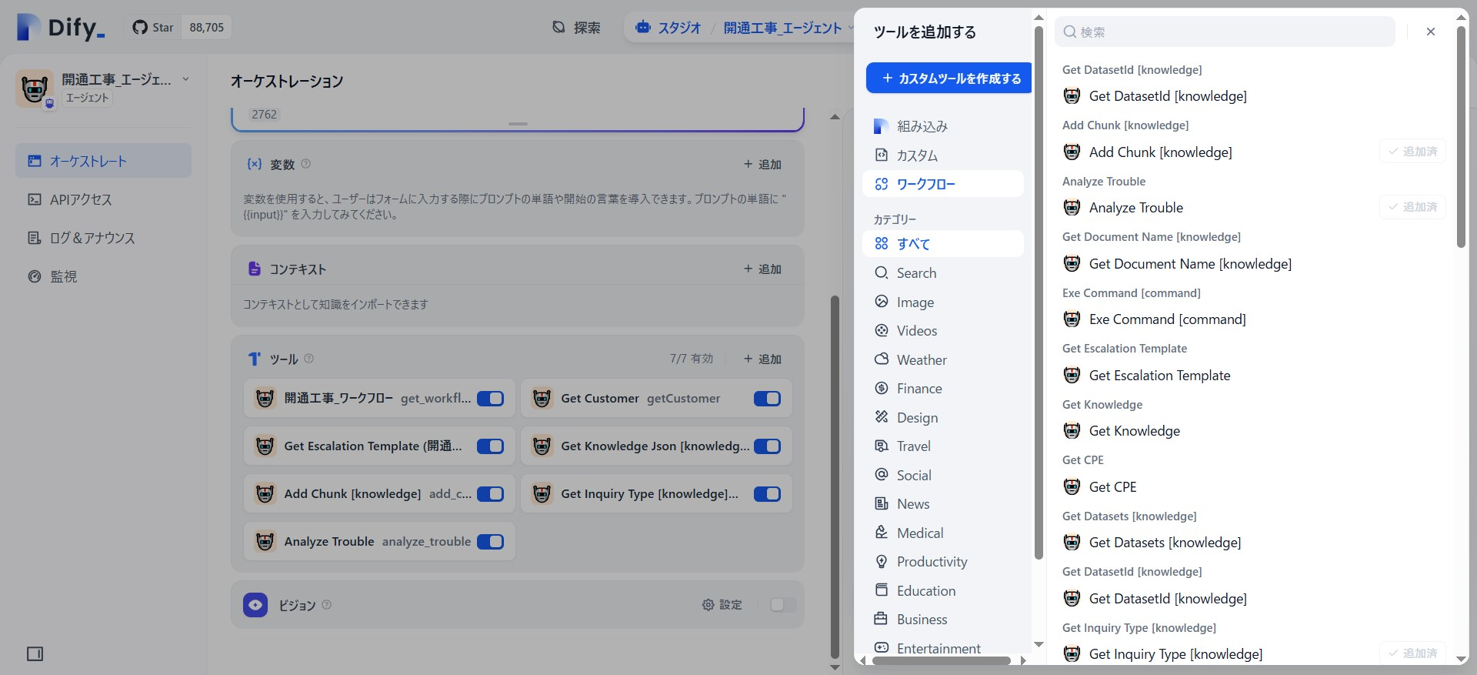
ツール追加ダイアログ

section 06_ワークフロー・ツール化
ワークフロー画面（説明資料として利用？）
スクリーンショット内にふきだしでブロック、ノードやツール化設定手順等を記載？

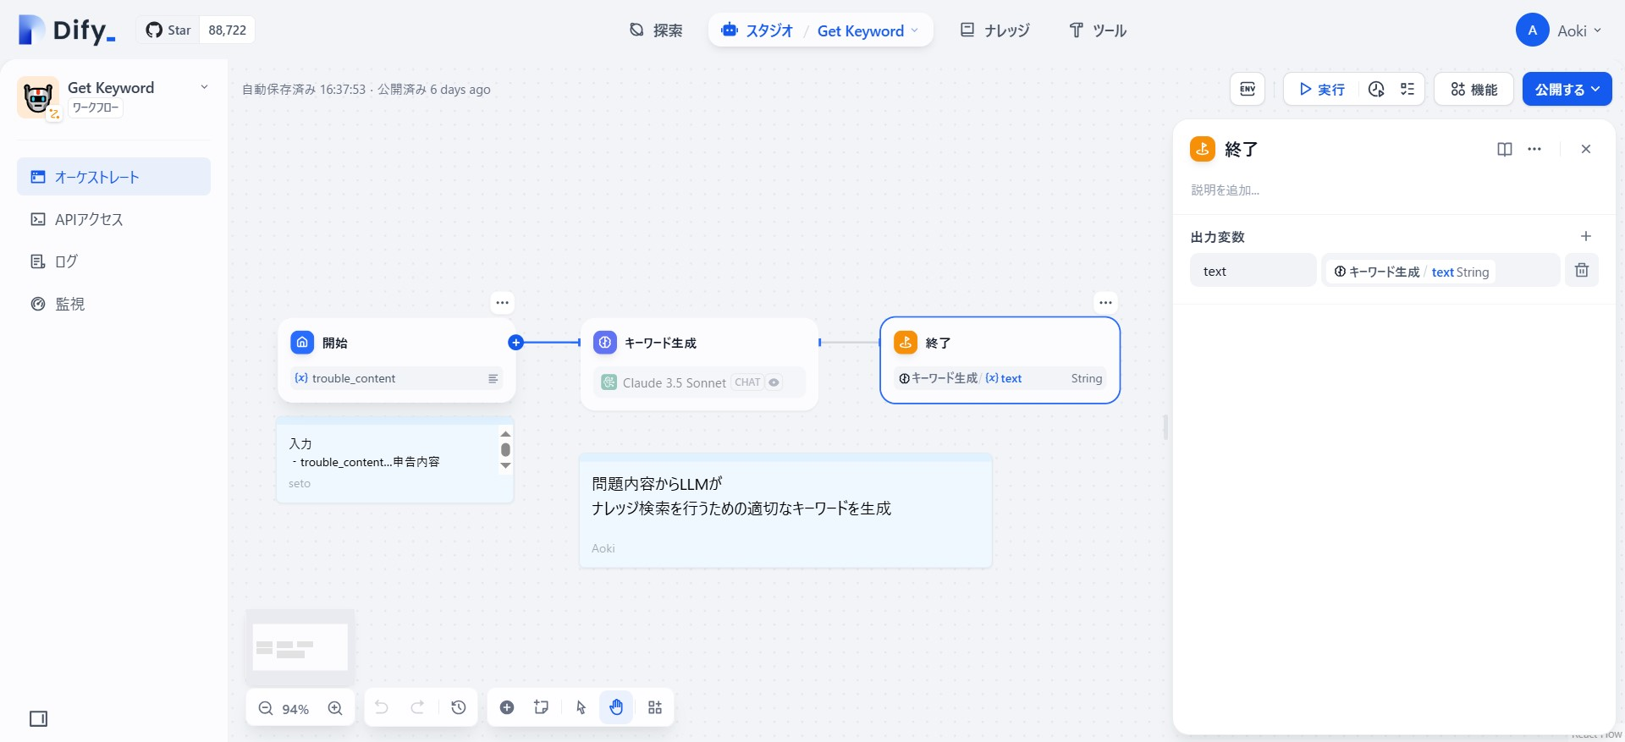

ブロック
ノード

ブロック詳細

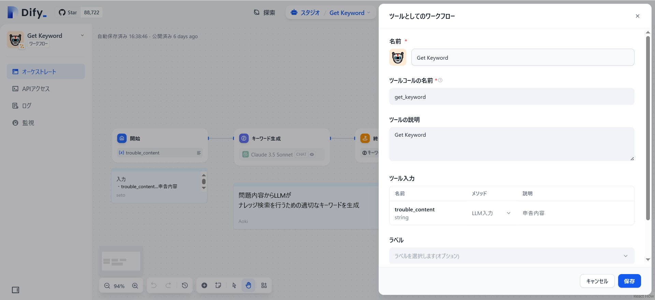
ツール化設定ダイアログ

